关系图
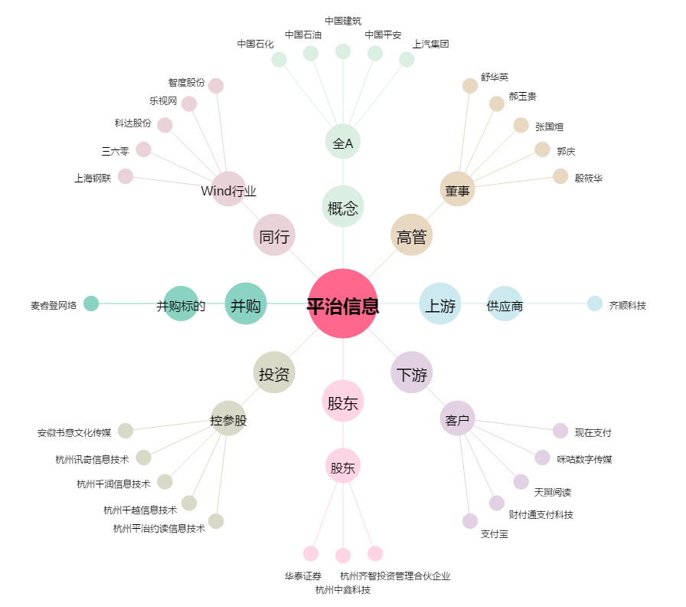
平治信息[300571.SZ] - 关系概览图

